猫砂盆 笼子 航空箱 饮水器 碗
序列 | 编码 | 品名 | 产品图片 | 尺寸规格 | 批发价格
5 | 18G0172MH0058 | hoopet铲屎封闭猫砂盆马龙灰4719 | 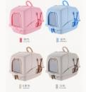 | M号.建议20斤以内 | 60.00
6 | 18G0172ML0058 | hoopet铲屎封闭猫砂盆马龙蓝4696
7 | 18G0172MM0058 | hoopet铲屎封闭猫砂盆马龙卡其色 14702
8 | 21H0318MW0068 | HOOPET前掀式猫砂盆（白）28979 | 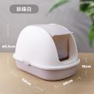 | 长68cm*宽46cm*高45.5cm | 82.00
9 | 21H0319MK0068 | HOOPET前掀式猫砂盆（咖）28986
10 | 21H0320MV0068 | HOOPET前掀式猫砂盆（绿）28993
11 | 21H0315ML0050 | HOOPET长通道带抽屉猫砂盆（蓝）28474 | 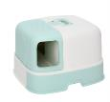 | 宽52cm*长57cm*高37cm | 80.00
12 | 21H0316MY0052 | HOOPET长通道带抽屉猫砂盆（黄）28481
13 | 21H0317MV0052 | HOOPET长通道带抽屉猫砂盆（绿）28498
14 | 21H0348ML0056 | HOOPET猫耳朵猫砂盆（雾霾蓝） 29853 F 猫用 | 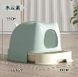 | 长56.5*宽46*高39 (入口尺寸：高19cm、宽20cm） | 55.00
15 | 21H0268ML0565 | hoopet猫耳朵猫砂盆（蓝黄） 25503 F 猫用 | 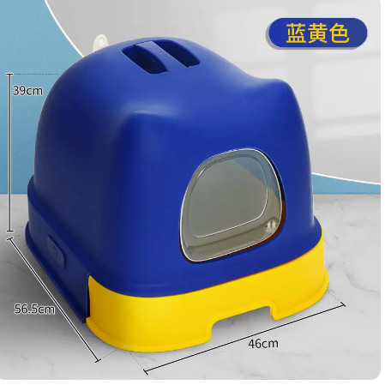 | 长56.5*宽46*高39(入口尺寸：高19cm、宽20cm） | 55.00
16 | 21H0270MV0565 | hoopet猫耳朵猫砂盆（绿白） 25527 | 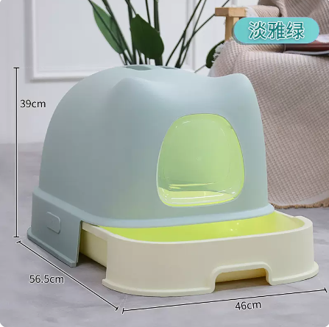 |  | 55.00
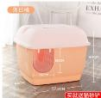
17 | 20G0161MH0057 | hoopet长廊款猫砂盆（灰色） 4708 |  | 长57.5cm*宽47.5cm*高44cm | 58.00
18 | 20G0161ML0057 | hoopet长廊款猫砂盆（天蓝色） 4715 |  |  | 58.00
19 | 20G0161MZ0057 | hoopet长廊款猫砂盆（棕色） 4722 |  |  | 58.00
28 | 22H0089ML0057 | HOOPET开放猫砂盆大号（月牙白）43224 |  | 57*41*20 | 29.00
29 | 22H0090MV0057 | HOOPET开放猫砂盆大号（黛绿）43231 |  | 57*41*20 | 29.00
30 | 22H0091MP0057 | HOOPET开放猫砂盆大号（薰衣草色）43248 |  | 57*41*20 | 28.00
31 | 22H0092ML0061 | HOOPET开放猫砂盆特大号（月牙白）43255 |  | 61*44*22 | 33.00
32 | 22H0093MV0061 | HOOPET开放猫砂盆特大号（黛绿）43262 |  | 61*44*22 | 33.00
33 | 22H0094MP0061 | HOOPET开放猫砂盆特大号（薰衣草色）43279 |  | 61*44*22 | 33.00
34 | 19G0342ML0001 | HOOPET魔方抽屉式猫砂盆（蓝灰）11108 | 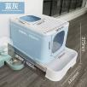 | 长53.5cm*宽44cm*高39cm | 65.00
35 | 19G0342MP0001 | HOOPET魔方抽屉式猫砂盆（紫灰）11122 |  | 长53.5cm*宽44cm*高39cm | 65.00
36 | 19G0342MW0001 | HOOPET魔方抽屉式猫砂盆（象牙白 | 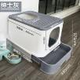 | 长53.5cm*宽44cm*高39cm | 65.00
37 | 19G0342MZ0001 | HOOPET魔方抽屉式猫砂盆（慕斯咖）11115 |  | 长53.5cm*宽44cm*高39cm | 65.00
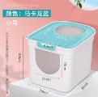
38 | 19G0401MF0042 | HOOPET魔方小号猫砂盆(贝壳粉)49247 |  | 长36cm*宽40cm*高33cm | 43.00
39 | 19G0401MH0042 | HOOPET魔方小号猫砂盆(绅士灰)49230 |  |  | 43.00
40 | 19G0401ML0042 | HOOPET魔方小号猫砂盆(马卡龙蓝)49261 |  |  | 43.00
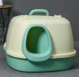
41 | 21H0119GV0575 | HOOPET长通道式猫砂盆（活力黄）17546 |  | 长57.5cm*宽56.4cm*高40cm | 92.00
42 | 21H0120GF0575 | HOOPET长通道式猫砂盆（温馨粉） 17553 |  |  | 92.00
43 | 21H0121GL0575 | HOOPET长通道式猫砂盆（静谧蓝） 17560 |  |  | 92.00
44 | 18D0168ML0050 | hoopet后掀款猫砂盆(蓝色) 4559 |  | 长50cm*宽41cm*高39cm | 40.00
45 | 18D0168MZ0050 | hoopet后掀款猫砂盆(咖啡) 14566 |  |  | 40.00
46 | 18G0203GH0026 | HOOPET储粮桶 M (灰) 1340 |  | 长32.5cm*宽19.5cm*高26.3cm | 32.00
47 | 18G0203GH0036 | HOOPET储粮桶 L (灰) 1357 |  | 长32.5cm*宽19.5cm*高36.3cm | 35.00
48 | 20G0321GN0030 | hoopet全密封防潮储粮桶 S 9395 |  | 长31cm*宽21cm*高17.5cm | 30.00
49 | 20G0320GN0035 | hoopet全密封防潮储粮桶 L 9388 |  | 长35cm*宽25cm*高22.5cm | 40.00
50 | 20G0462GN0020 | hoopet全密封储粮桶S 02894 |  | 长32cm*宽22cm*高20cm | 33.00
51 | 20G0462GN0026 | hoopet全密封储粮桶L 02900 |  | 长32cm*宽22cm*高26cm | 35.00
66 | 22G0531GF0047 | HOOPET宠物航空箱粉色塑料门款45662 F 通用 | 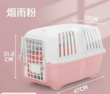 | 47*31*31.8 | 26 | 裸价
67 | 22G0532GC0047 | HOOPET宠物航空箱绿色塑料门款45679 F 通用 | 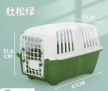 | 47*31*31.8 | 26 | 裸价
68 | 22G0533GL0047 | HOOPET宠物航空箱蓝色塑料门款45686 F 通用 | 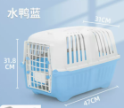 | 47*31*31.8 | 26 | 裸价
69 | 22G0531GF0048 | HOOPET宠物航空箱粉色塑料门款45663 F 通用 |  | 47*31*31.8 | 26 | 裸价
70 | 22G0572GN0050 | HOOPET宠物航空箱（国航版）S 46003 F 通用 | 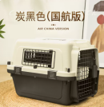 | 50*33.5*34 | 69 | 裸价
71 | 22G0573GN0061 | HOOPET宠物航空箱（国航版）M 46010 F 通用 |  | 61*45*41.5 | 99 | 裸价
72 | 22G0574GN0070 | HOOPET宠物航空箱（国航版）L 46027 F 通用 |  | 70*52*48 | 155 | 裸价
73 | 22G0711ML0048 | HOOPET猫狗通用宠物航空箱（浅蓝+深蓝）51229 F 塑料门窗款 | 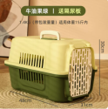 | 48*31*30 | 26 | 裸价
74 | 22G0713MC0048 | HOOPET猫狗通用宠物航空箱（粉色+橘色） 51243 F 塑料门窗款 | 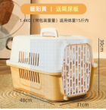 | 48*31*30 | 26 | 裸价
75 | 22G1051MH0048 | HOOPET猫狗通用宠物航空箱小号（灰色）66421-塑料门窗款 | 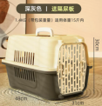 | 48*31*30 | 26 | 裸价
76 | 22G0712ML0048 | HOOPET猫狗通用宠物航空箱（浅绿+深绿）51236 F 塑料门窗款 | 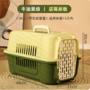 | 48*31*30 | 26 | 裸价
77 | 22G1042GV0058 | HOOPET猫狗通用宠物航空箱大号（浅绿+深绿）65509 塑料门窗款 |  | 57*37*33 | 46 | 裸价
78 | 22G1042GV0058 | HOOPET猫狗通用宠物航空箱大号（浅绿+深绿）65509 -- 铁窗款 | 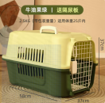 | 57*37*33 | 46 | 裸价
79 | 22G1043GW0058 | HOOPET猫狗通用宠物航空箱大号（白+浅灰）65516-铁窗款 | 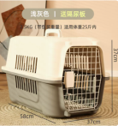 | 57*37*33 | 46 | 裸价
80 | 22G1044GH0058 | HOOPET猫狗通用宠物航空箱大号（深灰色）65523-铁窗款 | 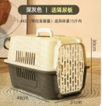 | 57*37*33 | 46 | 裸价
93 | 21G0102MV0030 | HOOPET航空箱带天窗 （S）绿色 08452 |  | 50*34*30 | 59
94 | 21G0103MP0030 | HOOPET航空箱带天窗 （S）紫色 08469 |  | 50*34*30 | 59
95 | 21G0104MH0030 | HOOPET航空箱带天窗 （S）灰色 08476 |  | 50*34*30 | 59
96 | 21G0105MV0033 | HOOPET航空箱带天窗（M） 绿色 08483 |  | 57*37*33 | 75
97 | 21G0106MP0033 | HOOPET航空箱带天窗（M） 紫色 08490 |  | 57*37*33 | 75
98 | 21G0107MH0033 | HOOPET航空箱带天窗（M） 灰色 08506 |  | 57*37*33 | 75
99 | 18G0030GF0300 | Hoopet便携户外水杯C72(粉) 350毫升 |  | 25.00 | 45
100 | 18G0030GL0300 | Hoopet便携户外水杯C72(蓝) 350毫升 |  | 40.00 | 73
101 | 18G0030GW0300 | Hoopet便携式C72户外水杯(白) 350毫升 |  | 25.00 | 45
102 | 18G0221GF0550 | Hoopet便携式C75户外水杯(粉)L 00319 550毫升 |  | 40.00 | 73
103 | 18G0221GL0550 | Hoopet便携式C75户外水杯(蓝) L 0302 550毫升 |  | 25.00 | 45
104 | 18G0221GW0550 | Hoopet便携式C75户外水杯(白)L 550毫升 |  | 40.00 | 73
111 | 21G1093GF0380 | HOOPET随行杯（千禧粉）380ML |  | 18.50 | 29.90
112 | 21G1094GF0500 | HOOPET随行杯（千禧粉）500ML |  | 20.00 | 39.90
113 | 21G1095GL0380 | HOOPET随行杯（霁色）380ML |  | 18.50 | 29.90
114 | 21G1096GL0500 | HOOPET随行杯（霁色）500ML |  | 20.00 | 39.90
115 | 21G0723GW0415 | hoopet双碗配套架（米色） |  | 42.00 | 76
116 | 21G0803GN0017 | HOOPET宠物碗（白色）25978
117 | 21G0724GV0415 | hoopet双碗配套架（绿色） |  | 42.00 | 76
118 | 21G0800GN0017 | HOOPET宠物碗（牛油果色）
119 | 21G0725GW0041 | hoopet双碗配套架（白色） |  | 42.00 | 76
120 | 21G0803GN0017 | HOOPET宠物碗（白色）25978
127 | 18G0224GF0340 | hoopet不锈钢斜坡双碗(粉) |  | 12.60 | 19.90
128 | 18G0224GL0340 | hoopet不锈钢斜坡双碗(蓝) |  | 12.60 | 19.90
129 | 18G0163GN0001 | hoopet调节竹架陶瓷单碗 |  | 40.00 | 78.00
130 | 18G0163GN0002 | hoopet调节竹架陶瓷双碗 |  | 55.00 | 98.00
131 | 18G0163GN0003 | hoopet调节竹架陶瓷三碗 |  | 78.00 | 128.00
142 | 11G0070GR0000 | HOOPET杆式水瓶(红色) |  | 16.00 | 26.00
143 | 11G0070GW0000 | HOOPET杆式水瓶(白色) |  | 16.00 | 26.00
144 | 17G0099GW0033 | hoopet自动喂食饮水器(白) |  | 58.00 | 100.00
145 | 17G0099GR0033 | hoopet自动喂食饮水器(红) |  | 58.00 | 100.00
146 | 17G0099GV0033 | hoopet自动喂食饮水器(蓝) |  | 58.00 | 100.00
147 | 17G0099GY0033 | hoopet自动喂食饮水器(黄) |  | 58.00 | 100.00
148 | 18G0224GF0340 | hoopet不锈钢斜坡双碗(粉) |  | 12.60 | 19.80
149 | 18G0224GV0340 | hoopet不锈钢斜坡双碗(绿) |  | 12.60 | 19.80
150 | 18G0224GL0340 | hoopet不锈钢斜坡双碗(蓝) |  | 12.60 | 19.80
151 | 19G0026GF0031 | hoopet宠物自动出水碗粉色31cm*17.5cm*6cm(227.5g) |  | 13.80 | 23.80
152 | 19G0026GH0031 | hoopet宠物自动出水碗灰色31cm*17.5cm*6cm(227.5g) |  | 13.80 | 23.80
153 | 19G0026GL0031 | hoopet宠物自动出水碗蓝色31cm*17.5cm*6cm(227.5g) |  | 13.80 | 23.80
154 | 19G0021GF0033 | HOOPET宠物益智喂食器1.8L （浅桃粉） |  | 55.00 | 85.00
155 | 19G0021GV0033 | HOOPET宠物益智喂食器1.8L （新禾绿） |  | 55.00 | 85.00
156 | 19G0021GY0033 | HOOPET宠物益智喂食器1.8L （奶油杏） |  | 55.00 | 85.00
157 | 20G0210GF0015 | HOOPET宠物挂式饮水器-粉 7877 |  | 18.00 | 29.90
158 | 20G0210GL0015 | HOOPET宠物挂式饮水器-蓝 7860 |  | 18.00 | 29.90
159 | 20G0210GW0015 | HOOPET宠物挂式饮水器-白 7884 |  | 18.00 | 29.90
160 | 20G0211GF0026 | HOOPET自动续水悬挂双碗-粉 7914 |  | 13.50 | 25.80
161 | 20G0211GL0026 | HOOPET自动续水悬挂双碗-蓝 7891 |  | 13.50 | 25.80
162 | 20G0211GW0026 | HOOPET自动续水悬挂双碗-白 7921 |  | 13.50 | 25.80
163 | 20T0227GP0021 | HOOPET 猫狗通用粮勺（咖啡色） |  | 4.00 | 9.90
164 | 20T0227GW0021 | HOOPET 猫狗通用粮勺（白色） |  | 4.00 | 9.90

